1-1
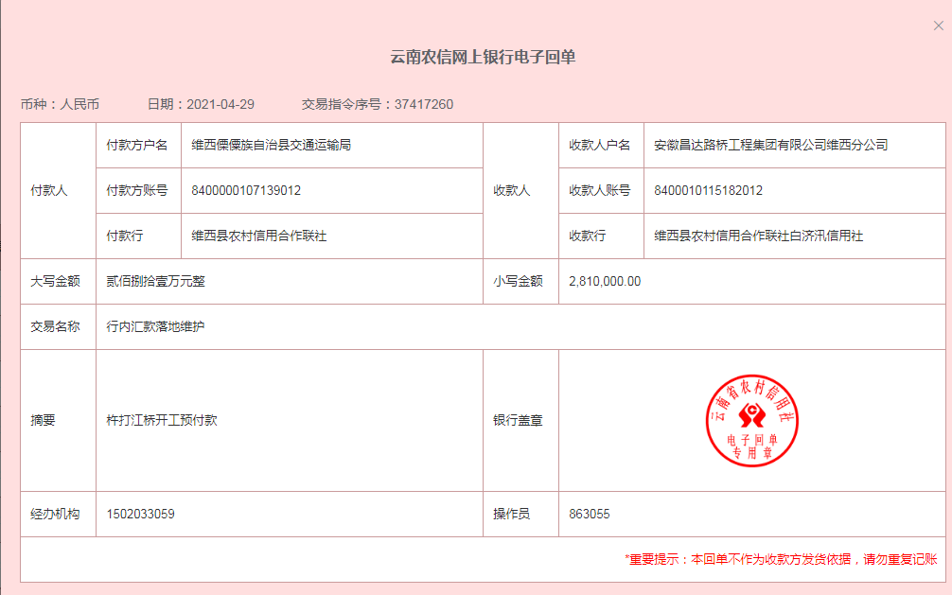
工程款支付证书
工程名称 |  | 云南省维西县杵打澜沧江大桥工程项目（二次） |  |  |  |  | 建设单位 |  |  |  |  |  |  | ERP编号 |  | 13428 | 档案编号 |  | 2021006
合同金额 |  | 28,107,197.00 |  |  | 中标时间 | 2021.3.1 | 已提供工程资料 |  | 中标通知书、施工合同、投资协议 |  |  |  |  | 保存地址 |  | 合肥 | 责任单位 |  | 西部大区
决算金额 |  |  |  |  | 决算时间 |  | 项目部印章 |  | 无 |  |  |  |  | 施工人 |  | 王平 | 区域责任人 | 孙健 | 省办负责人 | 刘中柱
序号 | 经营填写 |  |  |  |  | 工程填写 | 经营填写 |  |  | 财务填写 |  | 经营、工程、质安填写 |  | 区域负责人 |  | 申请部门填写财务核对 |  |  | 本次支付 金额 | 剩余款项
 | 到款情况 |  |  |  |  |  | 暂列金 |  |  | 代缴税金 |  | 其他扣款 |  | 预留款 |  | 成本票
 | 日期 | 工程款金额 | 周转金金额 | 到款银行 | 到款账户 | 完成进度 | 比例 | 金额 | 备注 | 金额 | 备注 | 金额 | 备注 | 金额 | 备注 | 供货单位 | 合同额 | 成本票额
1 | 2021-04-29 | 2,810,000.00 |  | 维西县农村信用合作联社白济汛信用社 | 8400 0101 1518 2012 |  |  |  |  |  |  |  | 节前最后一天，先办理支付150万保证施工，后续待节后办理 |  |  | 维西鑫顺商贸有限公司-水泥 开户行：维西县农村信用合作联社 账号：8400 0059 8369 8012 | 960,000.00 |  | 500,000.00
 |  |  |  |  |  |  |  |  |  |  |  | 1,000.00 | 2021-3-30王童去现场办理开户，出场费1000元 |  |  | 云南惠得商贸有限公司-钢筋 开户行：农行罗平支行 账号：2404 9401 0400 0862 8 | 2,720,799.00 |  | 1,000,000.00

合计 |  | 2810000 | 0.00 |  |  |  | - | 0.00 |  | 0.00 |  | 1,000.00 | - | 0.00 | - | - |  |  | 1,500,000.00 | 1309000.00
本次结算、支付明细 |  | 应支付金额 |  |  | 1500000.00 |  | 本次支付金额 |  |  |  |  |  | 小写 | 1,500,000.00
 |  | 已支付金额 |  |  | 0.00 |  |  |  |  |  |  |  | 大写 | RMB1500000

2-1
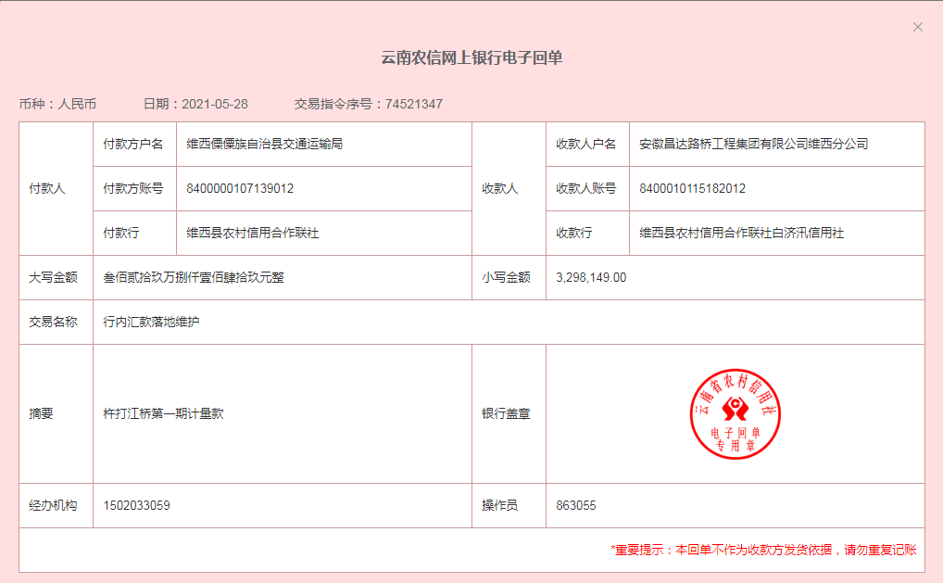
工程款支付证书
工程名称 |  | 云南省维西县杵打澜沧江大桥工程项目（二次） |  |  |  |  | 建设单位 |  |  |  |  |  |  | ERP编号 |  | 13428 | 档案编号 |  | 2021006
合同金额 |  | 28,107,197.00 |  |  | 中标时间 | 2021.3.1 | 已提供工程资料 |  | 中标通知书、施工合同、投资协议 |  |  |  |  | 保存地址 |  | 合肥 | 责任单位 |  | 西部大区
决算金额 |  |  |  |  | 决算时间 |  | 项目部印章 |  | 无 |  |  |  |  | 施工人 |  | 王平 | 区域责任人 | 孙健 | 省办负责人 | 刘中柱
序号 | 经营填写 |  |  |  |  | 工程填写 | 经营填写 |  |  | 财务填写 |  | 经营、工程、质安填写 |  | 区域负责人 |  | 申请部门填写财务核对 |  |  | 本次支付 金额 | 剩余款项
 | 到款情况 |  |  |  |  |  | 暂列金 |  |  | 代缴税金 |  | 其他扣款 |  | 预留款 |  | 成本票
 | 日期 | 工程款金额 | 周转金金额 | 到款银行 | 到款账户 | 完成进度 | 比例 | 金额 | 备注 | 金额 | 备注 | 金额 | 备注 | 金额 | 备注 | 供货单位 | 合同额 | 成本票额
1 | 2021-04-29 | 2,810,000.00 |  | 维西县农村信用合作联社白济汛信用社 | 8400 0101 1518 2012 |  |  |  |  |  |  |  | 节前最后一天，先办理支付150万保证施工，后续待节后办理 |  |  | 维西鑫顺商贸有限公司-水泥 开户行：维西县农村信用合作联社 账号：8400 0059 8369 8012 | 960,000.00 |  | 500,000.00
 |  |  |  |  |  |  |  |  |  |  |  | 1,000.00 | 2021-3-30王童去现场办理开户，出场费1000元 |  |  | 云南惠得商贸有限公司-钢筋 开户行：农行罗平支行 账号：2404 9401 0400 0862 8 | 2,720,799.00 |  | 1,000,000.00
2 | 2021-05-11 |  |  |  |  |  |  |  |  |  |  |  |  |  |  | 贵州江吉月兴劳务有限公司-劳务 开户行：建行贵阳世纪城支行 账号：5205 0146 4136 0000 1593 | 869,172.44 |  | 300,000.00
3 | 2021-05-21 |  |  |  |  |  | 1.0% | 28,100.00 |  | 28100 | 企税1% |  |  |  |  | 维西红顺工程有限公司-机械 开户行：维西傈傈族自治县农村信用合作社 账号：8400 0110 7325 9012 | 960,000.00 |  | 800,000.00
 |  |  |  |  |  |  |  |  |  | 61841.77
 |  |  |  |  |  |  | 以上只是暂扣，待成本票到时，ERP系统核算税金
4 | 2021-05-31 | 3,298,149.00 |  | 维西县农村信用合作联社白济汛信用社 | 8400 0101 1518 2012 |  |  | 下次算 |  | 2389.79 |  |  |  |  |  | 中国石油天然气股份有限公司云南 迪庆销售分公司-石油 开户行：中国工商银行迪庆分行营业室 账号：2514 0248 0920 0108 625 | 200,000.00 |  | 200,000.00
 |  |  |  |  |  |  |  |  |  | 其他下次算 |  |  |  |  |  | 维西鑫顺商贸有限公司-水泥 开户行：维西县农村信用合作联社 账号：8400 0059 8369 8012 | 960,000.00 |  | 300,000.00
 |  |  |  |  |  |  |  |  |  |  |  |  |  |  |  | 云南惠得商贸有限公司-钢筋 开户行：农行罗平支行 账号：2404 9401 0400 0862 8 | 2,720,799.00 |  | 1000000.00
 |  |  |  |  |  |  |  |  |  |  |  |  |  |  |  | 王平-项目零星开支 开户行：维西傈傈族自治县农村信用合作社白济汛信用社 账号：6231 9000 0021 6308 144 |  |  | 298078.91

合计 |  | 6108149 | 0.00 |  |  |  | - | 28,100.00 |  | 92,331.56 |  | 1,000.00 | - | 0.00 | - | - |  |  | 4,398,078.91 | 1588638.53
本次结算、支付明细 |  | 应支付金额 |  |  | 1798078.91 |  | 本次支付金额 |  |  |  |  |  | 小写 | 1,798,078.91
 |  | 已支付金额 |  |  | 0.00 |  |  |  |  |  |  |  | 大写 | RMB1798078.91

2-8
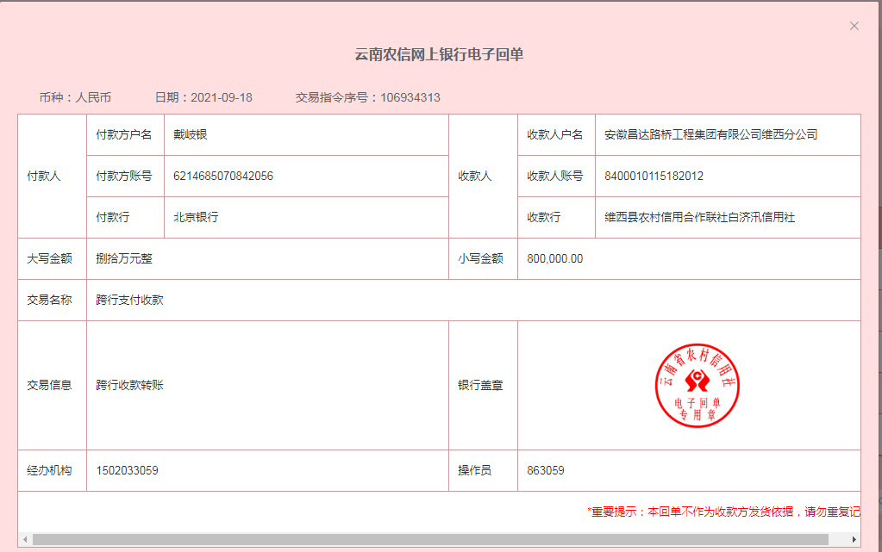
工程款支付证书
工程名称 |  | 云南省维西县杵打澜沧江大桥工程项目（二次） |  |  |  |  | 建设单位 |  |  |  |  |  |  | ERP编号 |  | 13428 | 档案编号 |  | 2021006
合同金额 |  | 28,107,197.00 |  |  | 中标时间 | 2021.3.1 | 已提供工程资料 |  | 中标通知书、施工合同、投资协议 |  |  |  |  | 保存地址 |  | 合肥 | 责任单位 |  | 西部大区
决算金额 |  |  |  |  | 决算时间 |  | 项目部印章 |  | 无 |  |  |  |  | 施工人 |  | 王平 | 区域责任人 | 孙健 | 省办负责人 | 刘中柱
序号 | 经营填写 |  |  |  |  | 工程填写 | 经营填写 |  |  | 财务填写 |  | 经营、工程、质安填写 |  | 区域负责人 |  | 申请部门填写财务核对 |  |  | 本次支付 金额 | 剩余款项
 | 到款情况 |  |  |  |  |  | 暂列金 |  |  | 代缴税金 |  | 其他扣款 |  | 预留款 |  | 成本票
 | 日期 | 工程款金额 | 周转金金额 | 到款银行 | 到款账户 | 完成进度 | 比例 | 金额 | 备注 | 金额 | 备注 | 金额 | 备注 | 金额 | 备注 | 供货单位 | 合同额 | 成本票额
 |  |  | 843,215.00 | 维西县农村信用合作联社白济汛信用社 | 8400 0101 1518 2012 |  |  |  |  |  |  |  |  |  |  | 维西傈傈族自治县人力资源和社会保障局-农民工保证金 |  |  | 843,215.00
1 | 2021-04-29 | 2,810,000.00 |  | 维西县农村信用合作联社白济汛信用社 | 8400 0101 1518 2012 |  |  |  |  |  |  |  | 节前最后一天，先办理支付150万保证施工，后续待节后办理 |  |  | 维西鑫顺商贸有限公司-水泥 开户行：维西县农村信用合作联社 账号：8400 0059 8369 8012 | 960,000.00 |  | 500,000.00
 |  |  |  |  |  |  |  |  |  |  |  | 1,000.00 | 2021-3-30王童去现场办理开户，出场费1000元 |  |  | 云南惠得商贸有限公司-钢筋 开户行：农行罗平支行 账号：2404 9401 0400 0862 8 | 2,720,799.00 |  | 1,000,000.00
2 | 2021-05-11 |  |  |  |  |  |  |  |  |  |  |  |  |  |  | 贵州江吉月兴劳务有限公司-劳务 开户行：建行贵阳世纪城支行 账号：5205 0146 4136 0000 1593 | 869,172.44 |  | 300,000.00
3 | 2021-05-21 |  |  |  |  |  | 1.0% | 28,100.00 |  | 28100 | 企税1% |  |  |  |  | 维西红顺工程有限公司-机械 开户行：维西傈傈族自治县农村信用合作社 账号：8400 0110 7325 9012 | 960,000.00 |  | 800,000.00

 |  |  |  |  |  |  | 以上只是暂扣，待成本票到时，ERP系统核算税金
4 | 2021-05-31 | 3,298,149.00 |  | 维西县农村信用合作联社白济汛信用社 | 8400 0101 1518 2012 |  |  | 下次算 |  |  |  |  |  |  |  | 中国石油天然气股份有限公司云南 迪庆销售分公司-石油 开户行：中国工商银行迪庆分行营业室 账号：2514 0248 0920 0108 625 | 200,000.00 |  | 200,000.00
 |  |  |  |  |  |  |  |  |  | 其他下次算
 |  |  |  |  |  |  |  |  |  |  |  |  |  |  |  | 王平-项目零星开支 开户行：维西傈傈族自治县农村信用合作社白济汛信用社 账号：6231 9000 0021 6308 144 |  |  | 298078.91
5 | 2021-06-11 |  |  |  |  |  |  | 下次算 |  | 28,107.20 | 兴业银行办理履约保函费，公司代垫 |  |  |  |  | 云南冠群建筑工程有限公司-保通 开户行：中国建设银行昆明城西支行 账号：5305 0189 5336 0000 0398 | 818,247.00 |  | 409123.50
 |  |  |  |  |  |  |  |  |  |  |  |  |  |  |  | 陈涛林-贵州力珑基础工程有限公司法人-旋挖钻 开户行：建行贵阳龚家寨支行 账号：5200 1463 8360 5250 3116 | 1,919,354.40 |  | 500000.00
6 | 2021-07-13 |  |  |  |  |  |  | 下次算 |  |  |  |  |  |  |  | 云南惠得商贸有限公司-钢筋 开户行：农行罗平支行 账号：2404 9401 0400 0862 8 | 2,720,799.00 |  | 300000.00
 |  |  |  |  |  |  |  |  |  |  |  |  |  |  |  | 维西鑫顺商贸有限公司-水泥 开户行：维西县农村信用合作联社 账号：8400 0059 8369 8012 | 960,000.00 |  | 200000.00
7 | 2021-07-20 |  |  |  |  |  | 1% | 32,981.49 |  | 32,981.49 | 企税1% |  |  |  |  | 王平-项目零星开支 开户行：建行重庆市潼南支行 账号：6214 9937 6113 9919 |  |  | 93950.60
8 | 2021-08-06 |  |  |  |  |  |  |  |  |  |  |  |  |  |  | 王平-项目零星开支 开户行：建行重庆市潼南支行 账号：6214 9937 6113 9919 |  |  | 39488.80
9 | 2021-08-20 |  |  |  |  |  |  |  |  |  |  |  |  |  |  | 和彦雄-房屋租赁款 开户行：维西县农村信用合作联社 账号：6231900021726721899 | 83,320.00 |  | 83320.00
10 | 2021-09-07 |  |  |  |  |  |  |  |  |  |  |  |  |  |  | 夏晓傲-费用报销 开户行：中国银行庐江支行 账号：6217 8563 0000 7970 240 |  |  | 6481.67
 |  |  |  |  |  |  |  |  |  |  |  |  |  |  |  | 王明兴-费用报销 开户行：保山市昌宁县农村信用合作联社 账号：6231 9000 0003 8018 079 |  |  | 68783.09
11 | 2021-09-18 |  | 800000.00 | 维西县农村信用合作联社白济汛信用社 | 8400 0101 1518 2012 |  |  |  |  |  |  | 123.00 | 云南分公司负责人更换为孙健，相关印章刻制费 |  |  | 云南惠得商贸有限公司-钢筋 开户行：农行罗平支行 账号：2404 9401 0400 0862 8 | 2,720,799.00 |  | 600000.00
 |  |  |  |  |  |  |  |  |  |  |  | 8,136.79 | 2021.8.29高翔、吴泽敏、姚明、熊伟去项目考核。4人机票3560元，其他车费255.1元，餐费120；2021-9-2维西项目部-丽江高翔机票725元；武汉-合肥火车133.5元；其他车费332.4元，住宿费606元；餐补180元；2021-9-3丽江-合肥630*3人；其他车费194.79；餐补120元 |  |  | 中国人民财产保险股份有限公司迪庆州分公司 开户行：工商银行云南香格里拉长征北路支行 账号：2514 0246 0902 3102 246 | 100,061.00 |  | 100061.00
 |  |  |  |  |  |  |  |  |  |  |  | 40,000.00 | 夏晓傲2021-5-21到2021-9-21，每月驻地费1万 |  |  | 中国人民财产保险股份有限公司迪庆州分公司 开户行：工商银行云南香格里拉长征北路支行 账号：2514 0246 0902 3102 246 | 82,831.64 |  | 82831.64

合计 |  | 6108149 | 1643215.00 |  |  |  | - | 61,081.49 |  | 89,188.69 |  | 49,259.79 | - | 0.00 | - | - |  |  | 6,425,334.21 | 1126499.82
本次结算、支付明细 |  | 应支付金额 |  |  | 782892.64 |  | 本次支付金额 |  |  |  |  |  | 小写 | 782,892.64
 |  | 已支付金额 |  |  | 0.00 |  |  |  |  |  |  |  | 大写 | RMB782892.64

